图纸信息表
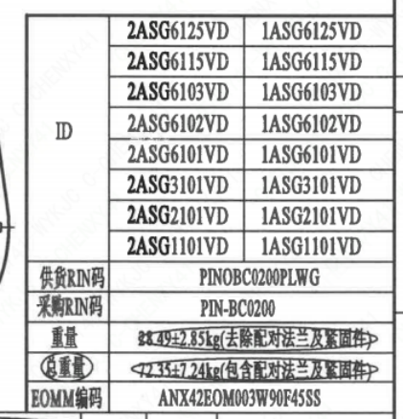
页码 | 表格名称 | 字段名称 | 字段值 | 标准字段名 | 标准字段值
1 | 阀门参数表 | ID | 2ASG6125VD,2ASG6115VD,2ASG6103VD,2ASG6102VD,2ASG6101VD,2ASG3101VD,2ASG2101VD,2ASG1101VD,1ASG6125VD,1ASG6115VD,1ASG6103VD,1ASG6102VD,1ASG6101VD,1ASG3101VD,1ASG2101VD,1ASG1101VD | 功能位置编码 | 2ASG6125VD,2ASG6115VD,2ASG6103VD,2ASG6102VD,2ASG6101VD,2ASG3101VD,2ASG2101VD,2ASG1101VD,1ASG6125VD,1ASG6115VD,1ASG6103VD,1ASG6102VD,1ASG6101VD,1ASG3101VD,1ASG2101VD,1ASG1101VD
1 | 阀门参数表 | 供货RIN码 | PINOBC0200PLWG | 供货RIN码 | PINOBC0200PLWG
1 | 阀门参数表 | 采购RIN码 | PIN-BC0200 | 采购RIN码 | PIN-BC0200
1 | 阀门参数表 | 重量 | 28.49±2.85kg（去除配对法兰及紧固件）
1 | 阀门参数表 | 总重量 | 72.35+7.24kg（包含配对法兰及紧固件）
1 | 阀门参数表 | EOMM编码 | ANX42EOM003W90F45SS
1 | 主要性能参数 | 公称尺寸 | DN200 | 阀门入口口径 | DN200
 |  |  |  | 阀门出口口径 | DN200
1 | 主要性能参数 | 压力等级 | 150Lb
1 | 主要性能参数 | 设计压力 | 0.6 | 设计压力 | 0.6
1 | 主要性能参数 | 壳体强度试验压力（保压≥10min，无渗漏） | 2.85
1 | 主要性能参数 | 壳体密封试验压力（保压≥10min，无渗漏） | 2.85
1 | 主要性能参数 | 蝶板强度试验压力（保压≥5min，无渗漏） | 2.85
1 | 主要性能参数 | 阀座密封试验压力（保压≥10min，无可见泄漏） | 1.65
1 | 主要性能参数 | 填料密封试验压力（保压≥15mm，无可见泄漏） | 2.85
1 | 主要性能参数 | 试验介质 | A级水
1 | 主要性能参数 | 适用温度 | ≤120
1 | 主要性能参数 | 适用介质 | 除盐水 | 流体介质 | D
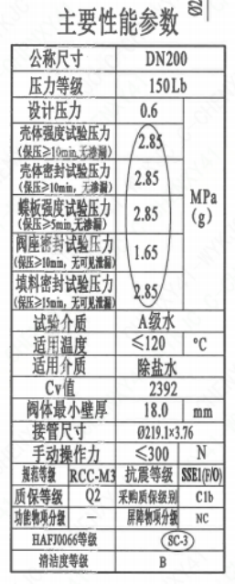
1 | 主要性能参数 | Cv值 | 2392 | 设计要求流量系数 | 2392
1 | 主要性能参数 | 阀体最小壁厚 | 18
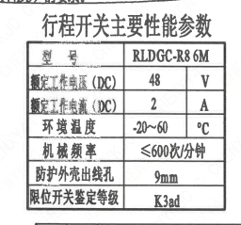
1 | 主要性能参数 | 接管尺寸 | ∅219×3.76 | 入口接管外径 | 219
 |  |  |  | 入口接管壁厚 | 3.76
 |  |  |  | 出口接管外径 | 219
 |  |  |  | 出口接管壁厚 | 3.76
1 | 主要性能参数 | 手动操作力 | ≤300
1 | 主要性能参数 | 规范等级 | RCC-M3 | 规范等级 | RCC-M3
1 | 主要性能参数 | 抗震等级 | SSE1(F/O) | 抗震要求 | SSE1
 |  |  |  | 抗震分类
1 | 主要性能参数 | 质保等级 | Q2 | 物项质保等级 | Q2
1 | 主要性能参数 | 采购质保级别 | C1b
1 | 主要性能参数 | 功能物项分级 | - | 功能物项分级（可运行性）
 |  |  |  | 功能物项分级（完整性）
1 | 主要性能参数 | 屏障物项分级 | NC | 屏障物项分级 | NC
1 | 主要性能参数 | HAF J0066等级 | SC-3 | 核安全等级（阀门本体） | SC-3
1 | 主要性能参数 | 清洁度等级 | B | 清洁度等级 | B
1 | 阀门重心信息表 | 整机重心位置 | （3,5,108）
1 | 阀门重心信息表 | 驱动装置重心位置 | （23,28,266.5）
1 | 行程开关主要性能参数 | 型号 | RLDGC-R86M
1 | 行程开关主要性能参数 | 额定工作电压（DC） | 48
1 | 行程开关主要性能参数 | 额定工作电流（DC） | 2
1 | 行程开关主要性能参数 | 环境温度 | -20~60
1 | 行程开关主要性能参数 | 机械频率 | ≤600次/分钟
1 | 行程开关主要性能参数 | 防护外壳出线孔 | 9mm
1 | 行程开关主要性能参数 | 限位开关鉴定等级 | K3ad | 限位开关鉴定程序 | K3ad

材料清单
页码 | 序号 | 幅面 | 代号 | 名称 | 数量 | 材料 | 单件 | 总计 | 备注
1 | 1 |  | LNP07-2010 | 轴承Ⅰ14×20 | 1 | ZCuAl10Fe3Ⅱ | 0.1 | 0.1
1 | 2 |  | LNP04-2010 | 阀轴200-N3 | 1 | X6CrNiCu17-04 | 1.1 | 1.1 | M5110; G-Q3
1 | 3 |  | LNP02-2010 | 蝶板200-150-N3 | 1 | Z3CN20-09M | 3.3 | 3.3 | M3402
1 | 4 |  | LNP03-2010 | 阀座200 | 1 | EPDM | 0.53 | 0.53
1 | 5 |  | LNP01-2010 | 阀体200-150-N3 | 1 | 20Mn5M | 12 | 12 | M3402
1 | 6 |  | LNP07-2010 | 轴承Ⅰ22×40 | 1 | ZCuAl10Fe3Ⅱ | 0.15 | 0.15
1 | 7 |  | LNP06-2010 | O形圈32×3.1 | 1 | EPDM | 0.01 | 0.01
1 | 8 |  | LNP06-2010 | O形圈26×2.4 | 2 | EPDM | 0.01 | 0.02
1 | 9 |  | LNP08-2010 | 轴承Ⅱ22×40 | 1 | ZCuAl10Fe3Ⅱ | 0.3 | 0.3
1 | 10 |  | GB/T 894-2017 | 挡圈22 | 1 | 304 | 0.01 | 0.01
1 | 11 |  | LNP10-2010 | 垫块22 | 1 | 304 | 0.02 | 0.02
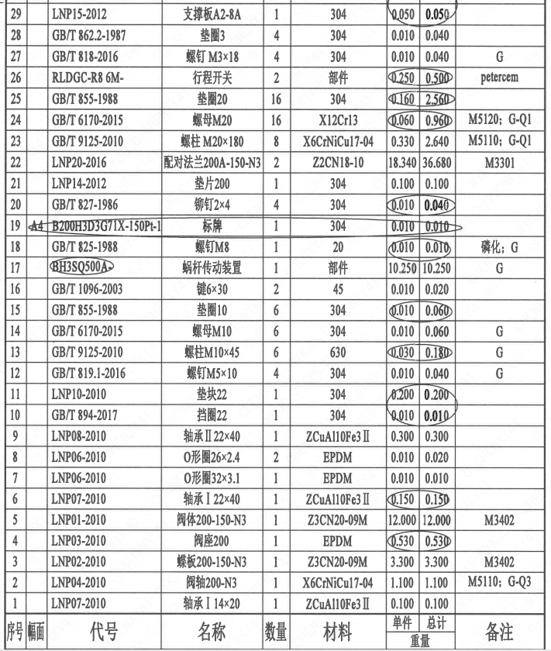
1 | 12 |  | GB/T 819.1-2016 | 螺钉M5×10 | 4 | 304 | 0.01 | 0.04 | G
1 | 13 |  | GB/T 9125-2010 | 螺柱M10×45 | 6 | 630 | 0.03 | 0.18 | G
1 | 14 |  | GB/T 6170-2015 | 螺母M10 | 6 | 304 | 0.01 | 0.06 | G
1 | 15 |  | GB/T 855-1988 | 垫圈10 | 6 | 304 | 0.01 | 0.06
1 | 16 |  | GB/T 1096-2003 | 键6×30 | 2 | 45 | 0.01 | 0.02
1 | 17 |  | BH3SQ500A- | 蜗杆传动装置 | 1 | 部件 | 10.25 | 10.25 | G
1 | 18 |  | GB/T 825-1988 | 螺钉M8 | 1 | 20 | 0.01 | 0.01 | 磷化; G
1 | 19 | A4 | B200H3D3G71X-150Ct-1 | 标牌 | 1 | 304 | 0.01 | 0.01
1 | 20 |  | GB/T 827-1986 | 铆钉2×4 | 4 | 304 | 0.01 | 0.04
1 | 21 |  | LNP14-2012 | 垫片200 | 1 | 304 | 0.1 | 0.1
1 | 22 |  | LNP20-2016 | 配对法兰200A-150-N3 | 2 | Z2CN18-10 | 18.34 | 36.68 | M3301
1 | 23 |  | GB/T 9125-2010 | 螺柱 M20×180 | 8 | X6CrNiCu17-04 | 0.33 | 2.64 | M5110; G-Q1
1 | 24 |  | GB/T 6170-2015 | 螺母M20 | 16 | X12Cr13 | 0.06 | 0.96 | M5120; G-Q1
1 | 25 |  | GB/T 855-1988 | 垫圈20 | 16 | 304 | 0.16 | 2.56
1 | 26 |  | RLDGC-R8 6M- | 行程开关 | 2 | 部件 | 0.25 | 0.5 | petercem
1 | 27 |  | GB/T 818-2016 | 螺钉 M3×18 | 4 | 304 | 0.01 | 0.04 | G
1 | 28 |  | GB/T 862.2-1987 | 垫圈3 | 4 | 304 | 0.01 | 0.04
1 | 29 |  | LNP15-2012 | 支撑板A2-8A | 1 | 304 | 0.05 | 0.05
1 | 30 |  | LNP15-2012 | 支撑板A2-8B | 1 | 304 | 0.05 | 0.05
1 | 31 |  | GB/T 70.1-2008 | 螺钉M5×20 | 4 | 304 | 0.01 | 0.04 | G
1 | 32 |  | LNP63-2016 | 固定板B | 2 | 304 | 0.01 | 0.02
1 | 33 |  | GB/T 70.1-2008 | 螺钉M5×8 | 4 | 304 | 0.02 | 0.08 | G
1 | 34 | A4 | B200H3D3G71X-150Pt-2 | 指示板 | 1 | 304 | 0.1 | 0.1
1 | 35 |  | GB/T 818-2016 | 螺钉M3×15 | 2 | 304 | 0.02 | 0.04 | G
1 | 36 |  | LNP36-2020 | 流向指示牌B10×32 | 1 | 304 | 0.01 | 0.01
1 | 37 |  | GB/T 827-1986 | 铆钉2×4 | 2 | 304 | 0.01 | 0.02
1 | 38 |  | LNT24-2010 | 指示牌31 | 1 | 304 | 0.01 | 0.01
1 | 39 |  | GB/T 827-1986 | 铆钉2×4 | 2 | 304 | 0.01 | 0.02

技术要求
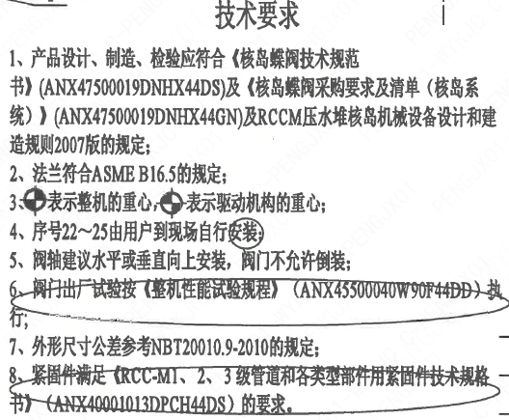
页码 | 字段名称 | 内容
1 | 技术要求-1 | 1、产品设计、制造、检验应符合《核岛蝶阀技术规范书》（ANX47500019DNHX44DS）及《核岛蝶阀采购要求及清单（核岛系统）》（ANX47500019DNHX44GN）及RCCM压水堆核岛机械设备设计和建造规则2007版的规定；
1 | 技术要求-2 | 2、法兰符合ASMEB16.5的规定；
1 | 技术要求-3 | 3、表示整机的重心，表示驱动机构的重心；
1 | 技术要求-4 | 4、序号22~25由用户到现场自行安装
1 | 技术要求-5 | 5、阀轴建议水平或垂直向上安装，阀门不允许倒装：
1 | 技术要求-6 | 6、阀门出厂试验按（整机性能试验规程》（ANX45500040W90F44DD）执行；
1 | 技术要求-7 | 7、外形尺寸公差参考NBT20010.9-2010的规定；
1 | 技术要求-8 | 8、紧固件满足《RCC-M1、2、3级管道和各类型部件用紧固件技术规格书）（ANX40001013DPCH44DS）的要求。
1 | 采购要求及清单文件编码 | ANX47500019DNHX44GN

图签栏
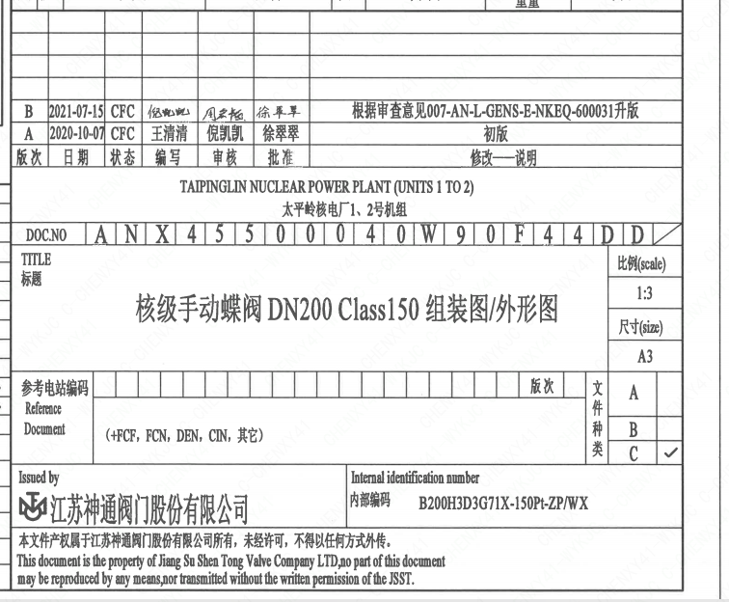
页码 | 文件编码 | 卷标 | 标题 | 参考文件编码 | 参考电站编码版次
1 | ANX45500040W90F44DD |  | 核级手动蝶阀DN200 Class150组装图/外形图

